Sheet1
BBAの新仕様 |  |  |  |  |  |  |  | 赤色はプランナーが変えられるようにしておいてください
カートが壊れた時SEとエフェクトを入れる
カートにものを乗せ、天井に着いた場合
 |  |  | 天井に着いているキャラクターから火花をだす（触れている部分から火花を出す）

 |  |  |  | 火花の色は天井に当たっている時間で色を変える
 |  |  |  | 初期状態赤と黄色を混ぜる
 |  |  |  | 二段階目に黄色とオレンジ
 |  |  |  | 三段階目に青色
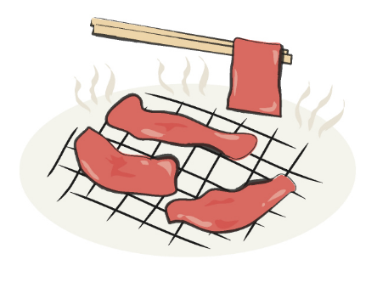
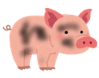
 |  |  |  | 当たっている時間で天井に触れているキャラクターの色が変わる
 |  |  |  |  |  |  |  |  |  |  |  |  | 焼けてるSEを入れる

 |  |  | 通常 |  |  | 少し黒い |  |  | くろこげ | 肉

 |  |  |  |  |  |  |  |  |  |  |  | 食べてるSEを入れる

 |  |  |  |  | 肉になったら自動的に落ちる |  |  |  |  | 落ちた肉を拾うとBBAが自動的に肉を食べる
 |  |  |  |  | 床におちる

肉を食べると一定時間（１０秒ほど）移動速度が２倍になる

プレイヤーの周りにキラキラエフェクトを出す

 |  |  | こういうやつ

BBAの新仕様２
カートをける

カートをけりとばして前にとばす |  |  | 要：威力調整 |  |  |  |  |  | 二つの動作を足してやりたいこと
プレイヤーの手元からカートとかごは離れる
離れたカートが敵とぶつかったらカートに乗る
カートが壁などにぶつかった場合その場にとまる
この行動はカート一台の時のみできる
 |  |  |  |  |  |  |  |  | キックで飛ばされたカート |  | ダブルカート中に押し出されたカート |  |  |  |  | ドッキング |  |  | ただし、崩れやすい

ダブルカートを（手でおして）飛ばす
要：威力調整

 |  |  |  |  |  |  | 張りてみたいな感じの動きで右手のカートを押し出す |  |  |  |  | 押し出したあとのカートの効果はカートを蹴り飛ばしたときと同じ

乗せ方の仕様
乗せ方のパターンでレジに通したときのスコアが変わる
パターンはスコアパターンの仕様書で説明する
３個ずつでパターンを作る
三個ならんでいる状態でスコアアップ
三つそろっているところから消える
消滅時にコンボ名を出す パターンの名前は動物のパターンを参照

 |  |  |  |  |  |  |  |  |  |  |  |  |  |  |  |  | 先に消滅

三種の肉詰め＋１０００
 |  |  |  |  |  |  |  |  |  | 途中で違うパターンがまざっていたら
 |  |  |  |  |  |  |  |  |  | スコアアップにならない

 | 三つでパターン作成 |  |  |  |  |  |  |  |  |  |  |  |  |  |  |  |  | 落下してパターンができるのでスコアアップ
 | パターンの上に別のパターンが乗っていたらさらにスコアアップ

一番上の物を落とす仕様
カートを前に傾かせて一番上の物を前に吹っ飛ばす
壁などの障害物が前にある時はできない
R1を二回入力でものを落とす
ダブルカート状態のときR１は右のカート、L2は左のカートを落とせるようにする

スコアの追加仕様

 |  |  |  |  |  |  |  |  |  |  |  |  |  |  | レジ
 |  | パターンの時

三種の肉詰め＋１０００
 |  |  |  |  |  |  |  |  |  |  |  |  |  | パターンでレジ袋にした場合はキラキラさせる
 |  |  |  |  |  |  |  |  |  |  |  |  |  | コインを１００ポイントごとにだす２０００ポイントなら２０個

＋１００
 |  | 通常時

＋１００
 |  |  |  |  |  |  |  |  |  |  |  |  |  | コインを１００ポイントごとにだす

